ホーム
外部設計書 |  |  |  |  | チーム名 |  |  | ダチョウの群れ
 |  |  |  |  | 画面名 |  |  | ホーム |  |  |  |  | 作成者 | 山本・岸田 |  |  | 更新者
 |  |  |  |  | システム名 |  |  |  |  |  |  |  | 作成日 | 2024-06-10 |  |  | 更新日
 |  |  |  |  | 備考

 | 画面設計
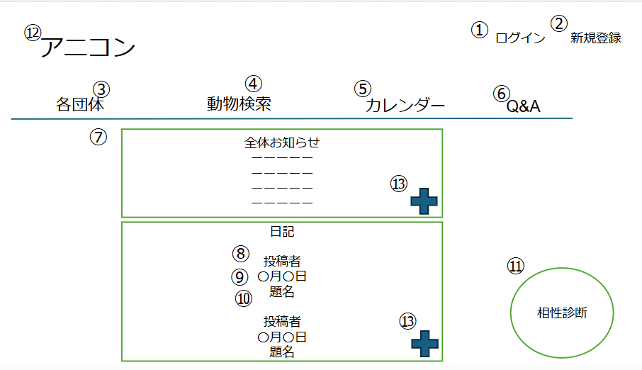

 | 機能設計
 |  | ページロード

 |  |  | 本画面ではページロード時の処理は無し。
 |  |  | ○○画面用jspを表示する。

 |  | ①ログイン |  |  |  |  | ⑧投稿者
 |  | リンクを押すとLoginServletに遷移する |  |  |  |  | 投稿者名の表示
 |  | JSPの表示のみ
 |  |  |  |  |  |  | ⑨投稿日
 |  | ②新規登録 |  |  |  |  | 投稿日の表示
 |  | リンクを押すとUserServletに遷移する
 |  | JSPの表示のみ |  |  |  |  | ⑩題名
 |  |  |  |  |  |  | 題名の表示 |  |  | ※8～10は+ボタンを押すとすべての日記が表示される また、8～10についてはリンクを付け、押すと日記（全体表示）のページに遷移し選択した日記の詳細が見れる
 |  | ③各団体の表示
 |  | リンクを押すとGroupServletに遷移する |  |  |  |  | ⑪相性診断
 |  | JSPの表示のみ |  |  |  |  | 相性診断のボタンを押すと質問に飛ぶ

 |  | ④動物検索 |  |  |  |  | ⑫アニコンのアイコン
 |  | リンクを押すとAnimalSearchServletに遷移する |  |  |  |  | 押すとホーム画面に遷移 |  |  | ①～⑥と⑫はヘッダーで固定しログイン前のページにすべて適用させる
 |  | JSPの表示のみ
 |  |  |  |  |  |  | ⑬+ボタン
 |  | ⑤カレンダー |  |  |  |  | 押すとすべての情報が表示される（+を押す前は最新の情報2件が表示される）
 |  | リンクを押すとCalendarServletに遷移する
 |  | JSPの表示のみ

 |  | ⑥Q&A
 |  | QASevletに遷移する
 |  | JSPの表示のみ

 |  | ⑦全体お知らせ
 |  | NewsServletに遷移する
 |  | JSPの表示のみ

 | 項目定義書

 | No |  | 物理名 | 論理名 |  | 画面型 |  |  | データ型(Java) |  | min | max | DBテーブル |  | DBカラム | 備考
 | 1 |  | login | ログイン |  | a
 | 2 |  | regist_users | 新規登録 |  | a
 | 3 |  | organizations | 各団体 |  | a
 | 4 |  | search | 動物検索 |  | a
 | 5 |  | calendar | カレンダー |  | a
 | 6 |  | q&a | Q&A |  | a
 | 7 |  | anicon_news | 全体のお知らせ |  | div,h
 |  |  | news_title | タイトル |  |  |  |  | String |  |  |  | news |  | news_title | お知らせのタイトルを表示
 |  |  | post_day | 投稿日 |  |  |  |  | Date |  |  |  |  |  | news_day | お知らせの投稿日を表示
 |  |  | news_datail | 本文 |  |  |  |  | String |  |  |  |  |  | news_details | お知らせの本文を表示
 |  |  | diary | 日記 |  | div,p
 | 8 |  | post_user | 投稿者 |  |  |  |  | String |  |  |  | diarys |  | user_id | 日記の投稿者を表示
 | 9 |  | post_day | 投稿日 |  |  |  |  | Date |  |  |  |  |  | diary_day | 日記の投稿日を表示
 | 10 |  | diary_title | タイトル |  |  |  |  | String |  |  |  |  |  | diary_title | 日記のタイトルを表示
 | 11 |  | Compatibility Tests | 犬種・猫種診断テスト |  | a
 | 12 |  | backhome | ホーム |  | a
 | 13 |  | show more | 表示領域拡大 |  | div
 |  |  | show less | 表示領域縮小 |  | div

日記（全体表示）
外部設計書 |  |  |  |  | チーム名 |  | ダチョウの群れ
 |  |  |  |  | 画面名 |  |  |  |  |  | 作成者 |  |  | 更新者
 |  |  |  |  | システム名 |  |  |  |  |  | 作成日 |  |  | 更新日
 |  |  |  |  | 備考

 | 画面設計

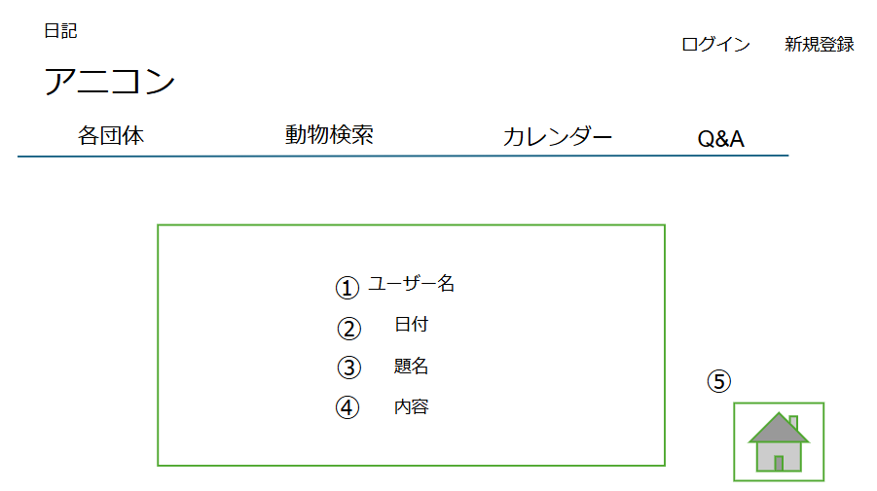

 | 機能設計
 |  |  |  |  |  | ※ヘッダーについてはホーム画面参照
 |  | ①ユーザー名
 |  | 投稿者のユーザー名の表示がされる

 |  | ②日付
 |  | 投稿した日付が表示される

 |  | ③題名
 |  | 日記の題名が表示される

 |  | ④内容
 |  | 日記の内容が表示される

 |  | ⑤トップへ戻る（フッター）
 |  | ボタン（画像）を押すとページトップへ戻る

 | 項目定義書

 | No |  | 物理名 | 論理名 |  | 画面型 |  | データ型(Java) | min | max | DBテーブル | DBカラム | 備考
 | 1 |  | post_user | 投稿者 |  |  |  |  |  |  | diarys | user_id
 | 2 |  | post_day | 投稿日 |  |  |  |  |  |  |  | diary_day
 | 3 |  | diary_title | タイトル |  |  |  |  |  |  |  | diary_title
 | 4 |  | post_detail | 本文 |  |  |  |  |  |  |  | diary_detail
 | 5 |  | gotop | トップ |  | a

各団体
外部設計書 |  |  |  |  | チーム名 |  | ダチョウの群れ
 |  |  |  |  | 画面名 |  | 各団体 |  |  |  | 作成者 |  |  |  | 更新者
 |  |  |  |  | システム名 |  |  |  |  |  | 作成日 | 2024-06-10 |  |  | 更新日
 |  |  |  |  | 備考

 | 画面設計
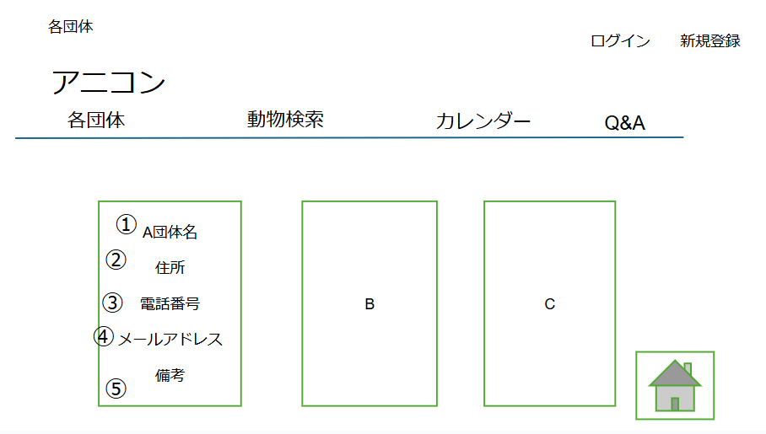

 | 機能設計
 | ページロード |  |  |  | ※ヘッダーについてはホーム画面参照
 |  |  |  |  | ※フッターについては日記（全体表示）を参照
 |  | 本画面ではページロード時の処理は無し。
 |  | ○○画面用jspを表示する。

 | 1.2.3.団体ごとの詳細
 | 団体名、住所、メールアドレス、電話番号、備考の表示

 |  |  |  | ※配置は横のMAX3つまでの表示で4つ目以降は下に並べる（下記のようなイメージ）
A
D
B
C
E
F

 | 項目定義書

 | No |  | 物理名 | 論理名 |  | 画面型 |  | データ型(Java) | min | max | DBテーブル |  | DBカラム | 備考
 | 1 |  | organization | 保護団体 |  | div |  |  |  |  | users |  | id | 1
 | 2024-01-01 |  | name | 保護団体名 |  |  |  | String |  |  |  |  | user_name | is_organizationがtrueのもの
 | 2024-01-02 |  | adress | 住所 |  |  |  | String |  |  |  |  | adress
 | 2024-01-03 |  | email | メールアドレス |  |  |  | String |  |  |  |  | phonenumber
 | 2024-01-04 |  | phone | 電話番号 |  |  |  | String |  |  |  |  | email
 | 2024-01-05 |  | remarks | 備考 |  |  |  | String |  |  |  |  | organization_remarks
 | 2 |  | organization | 保護団体 |  | div |  |  |  |  | users |  | id | 2
 |  |  | name | 保護団体名 |  |  |  | String |  |  |  |  | user_name | is_organizationがtrueのもの
 |  |  | adress | 住所 |  |  |  | String |  |  |  |  | adress
 |  |  | email | メールアドレス |  |  |  | String |  |  |  |  | phonenumber
 |  |  | phone | 電話番号 |  |  |  | String |  |  |  |  | email
 | 3 |  | organization | 保護団体 |  | div |  |  |  |  | users |  | id | 3
 |  |  | name | 保護団体名 |  |  |  | String |  |  |  |  | user_name | is_organizationがtrueのもの
 |  |  | adress | 住所 |  |  |  | String |  |  |  |  | adress
 |  |  | email | メールアドレス |  |  |  | String |  |  |  |  | phonenumber
 |  |  | phone | 電話番号 |  |  |  | String |  |  |  |  | email

 | ・
 | ・
 | ・

A団体詳細
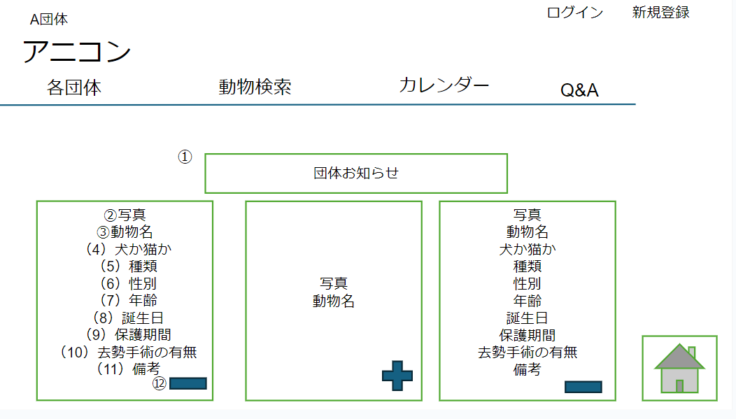
外部設計書 |  |  |  |  | チーム名 |  | ダチョウの群れ
 |  |  |  |  | 画面名 |  |  |  |  |  | 作成者 |  |  | 更新者
 |  |  |  |  | システム名 |  |  |  |  |  | 作成日 |  |  | 更新日
 |  |  |  |  | 備考

 | 画面設計

 | 機能設計
 | ページロード |  |  |  |  | ※ヘッダーについてはホーム画面参照
 |  |  |  |  |  | ※フッターについては日記（全体表示）を参照
 |  | 本画面ではページロード時の処理は無し。
 |  | ○○画面用jspを表示する。
 |  |  |  | ⑫()の表示されている情報を閉じる
 | ①団体お知らせ
 | 団体のお知らせで登録したものの表示をする。 （GroupNewsServletを表示）

 | ②写真

 | ③動物名
 | 動物登録で登録した動物名を表示する （AddAnimalServletを表示）

 | （4）犬か猫か

 | （5）種類
 | 動物登録で登録した種類を表示 （AddAnimalServletを表示）

 | （6）性別
 | 動物登録で登録した性別を表示 （AddAnimalServletを表示）

 | (7)年齢
 | 動物登録で登録した年齢を表示 （AddAnimalServletを表示）

 | （8）誕生日

 | (9)保護期間
 | 動物登録で登録した保護期間を表示 （AddAnimalServletを表示）

 | （10）去勢手術の有無

 | (11)備考
 | 動物登録で登録した備考を表示 （AddAnimalServletを表示）

 |  | ※写真と動物名だけ初期表示し、-ボタンを押すと（4）以降の項目が表示できる
 |  | ※配置は横のMAX3つまでの表示で4つ目以降は下に並べる（各団体と同じようなイメージ）

 | トップへ戻る

 | 項目定義書

 | No |  | 物理名 | 論理名 |  | 画面型 |  | データ型(Java) | min | max | DBテーブル | DBカラム | 備考
 |  |  | oganization_name | 保護団体名 |  |  |  | String |  |  | user | user_name | is_organizationがtrueのもの
 | 1 |  | organization-news | 団体のお知らせ |  | h
 |  |  | news_title | タイトル |  |  |  | String |  |  | news | news_title
 |  |  | post_day | 投稿日 |  |  |  | Date |  |  |  | news_day
 |  |  | news_datail | 本文 |  |  |  | String |  |  |  | news_details
 |  |  | animals | 動物一覧 |  | h
 | 2 |  | img | 画像 |  | img |  | String |  |  | individuals | img | ファイルパス
 | 3 |  | animal_name | 動物名 |  |  |  | String |  |  |  | animal_name | 犬か猫か
 | 4 |  | kind | 犬か猫か |  |  |  | String |  |  |  | kind | 犬種・猫種
 | 5 |  | type | 種類 |  |  |  | String |  |  |  | type
 | 6 |  | gender | 性別 |  |  |  | String |  |  |  | gender
 | 7 |  | age | 年齢 |  |  |  | String |  |  |  | age
 | 8 |  | birthday | 誕生日 |  |  |  | Date |  |  |  | birithday
 | 9 |  | period | 保護日 |  |  |  | Date |  |  |  | period | 去勢手術の有無
 | 10 |  | castration | 去勢手術 |  |  |  | boolean |  |  |  | is_castration
 | 11 |  | remarks | 備考 |  |  |  | String |  |  |  | remarks
 | 3 |  | 上記同様

 | 12 |  | show more | 表示領域拡大 |  | div
 |  |  | show less | 表示領域縮小 |  | div

検索
外部設計書 |  |  |  | チーム名 |  | ダチョウの群れ
 |  |  |  | 画面名 |  |  |  |  |  | 作成者 |  |  | 更新者
 |  |  |  | システム名 |  |  |  |  |  | 作成日 |  |  | 更新日
 |  |  |  | 備考

 | 画面設計
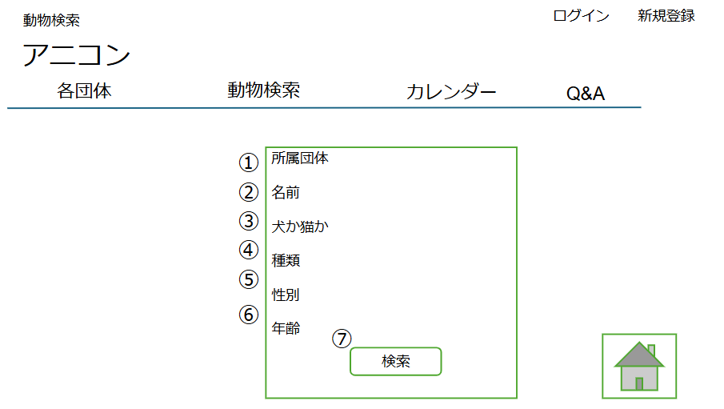

 | 機能設計
 | ページロード：本画面ではページロード時の処理は無し ○○画面用jspを表示する。 |  |  |  | ※ヘッダーについてはホーム画面参照
 |  |  |  |  | ※フッターについては日記（全体表示）を参照
 | ①所属団体：チェックボックスで選択
 | ②名前：キーワード入力

 | 犬か猫か

 | 種類：キーワード入力

 | 性別：ラジオボタン

 | 年齢：キーワード入力

 | 検索ボタンクリック 検索ボタンクリック時、現在表示しているすべての動物データからヒットした情報をjspで表示する

 | 項目定義書

 | No | 物理名 | 論理名 |  | 画面型 |  | データ型(Java) | min | max | DBテーブル | DBカラム | 備考
 | 1 | organization_name | 所属保護団体 |  |  |  | String |  |  | individuals | user_name
 | 2 | name | 名前 |  |  |  | String |  |  |  | animal_name
 | 3 | kind | 犬ＯＲ猫 |  |  |  | String |  |  |  | kind
 |  | type | 犬種・猫種 |  |  |  | String |  |  |  | type
 | 4 | gender | 性別 |  |  |  | String |  |  |  | gender
 | 5 | age | 年齢 |  |  |  | int |  |  |  | age
 | 6 | searchButton | 検索ボタン |  | div
 | 7 | backhome | ホーム |  | a

検索結果（成功）
外部設計書 |  |  |  |  | チーム名 |  | ダチョウの群れ
 |  |  |  |  | 画面名 |  |  |  |  |  | 作成者 |  |  | 更新者
 |  |  |  |  | システム名 |  |  |  |  |  | 作成日 |  |  | 更新日
 |  |  |  |  | 備考

 | 画面設計
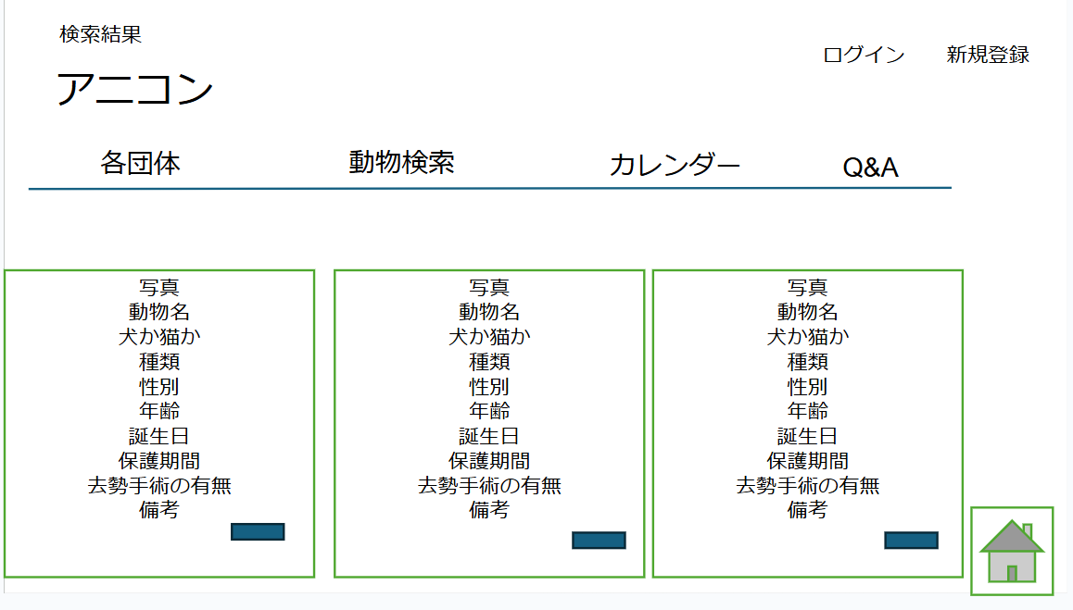

 | 機能設計

 | ページロード：本画面ではページロード時の処理は無し |  |  |  |  | ※ヘッダーについてはホーム画面参照
 |  |  |  |  |  | ※フッターについては日記（全体表示）を参照
 | 写真

 | 動物名
 | 動物登録で登録した動物名を表示する （AddAnimalServletを表示）

 | 犬か猫か

 | 種類
 | 動物登録で登録した種類を表示 （AddAnimalServletを表示）

 | 性別
 | 動物登録で登録した性別を表示 （AddAnimalServletを表示）

 | 年齢
 | 動物登録で登録した年齢を表示 （AddAnimalServletを表示）

 | 誕生日

 | 保護期間
 | 動物登録で登録した保護期間を表示 （AddAnimalServletを表示）

 | 去勢手術の有無

 | 備考
 | 動物登録で登録した備考を表示 （AddAnimalServletを表示）

 |  | ※写真と動物名だけ初期表示し、-ボタンを押すと犬か猫か以降の項目が表示できる
 |  | ※配置は横のMAX3つまでの表示で4つ目以降は下に並べる（各団体と同じようなイメージ）

 | 項目定義書

 | No |  | 物理名 | 論理名 |  | 画面型 |  | データ型(Java) | min | max | DBテーブル | DBカラム | 備考
 | 1 |  | img | 写真 |  | img |  | String |  |  | individuals | img
 | 2 |  | animal_name | 動物名 |  |  |  | String |  |  |  | animal_name
 | 3 |  | kind | 犬か猫か |  |  |  | String |  |  |  | kind | 犬か猫か
 | 4 |  | type | 種類 |  |  |  | String |  |  |  | type | 犬種・猫種
 | 5 |  | gender | 性別 |  |  |  | String |  |  |  | gender
 | 6 |  | age | 年齢 |  |  |  | String |  |  |  | age
 | 7 |  | birthday | 誕生日 |  |  |  | Date |  |  |  | birithday
 | 8 |  | period | 保護日 |  |  |  | Date |  |  |  | period
 | 9 |  | castration | 去勢手術の有無 |  |  |  | boolean |  |  |  | is_castration | 去勢手術の有無
 | 10 |  | remarks | 備考 |  | a |  | String |  |  |  | remarks

検索結果（失敗）
外部設計書 |  |  |  | チーム名 |  | ダチョウの群れ
 |  |  |  | 画面名 |  |  |  |  |  | 作成者 |  |  | 更新者
 |  |  |  | システム名 |  |  |  |  |  | 作成日 |  |  | 更新日
 |  |  |  | 備考

 | 画面設計
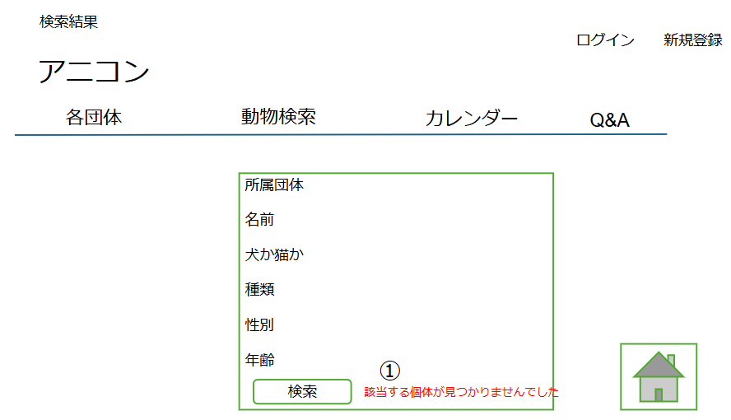

 | 機能設計
 |  |  |  |  |  | ※ヘッダーについてはホーム画面参照
 | ①メッセージ：検索結果がヒットしなかったら検索結果jspをリダイレクトし、該当する個体が見つかりませんでしたと表示 |  |  |  |  | ※フッターについては日記（全体表示）を参照

 | 項目定義書

 | No | 物理名 | 論理名 |  | 画面型 |  | データ型(Java) | min | max | DBテーブル | DBカラム | 備考
 |  | organization_name | 所属保護団体 |  |  |  | String |  |  | individuals | user_name
 |  | name | 名前 |  |  |  | String |  |  |  | animal_name
 |  | kind | 犬ＯＲ猫 |  |  |  | String |  |  |  | kind
 |  | type | 犬種・猫種 |  |  |  | String |  |  |  | type
 |  | gender | 性別 |  |  |  | String |  |  |  | gender
 |  | age | 年齢 |  |  |  | int |  |  |  | age
 |  | searchButton | 検索ボタン |  | div
 | 1 | error | エラー表示 |  | span

カレンダー（表示）
外部設計書 |  |  |  |  | チーム名 |  | ダチョウの群れ
 |  |  |  |  | 画面名 |  |  |  |  |  | 作成者 |  |  | 更新者
 |  |  |  |  | システム名 |  |  |  |  |  | 作成日 |  |  | 更新日
 |  |  |  |  | 備考

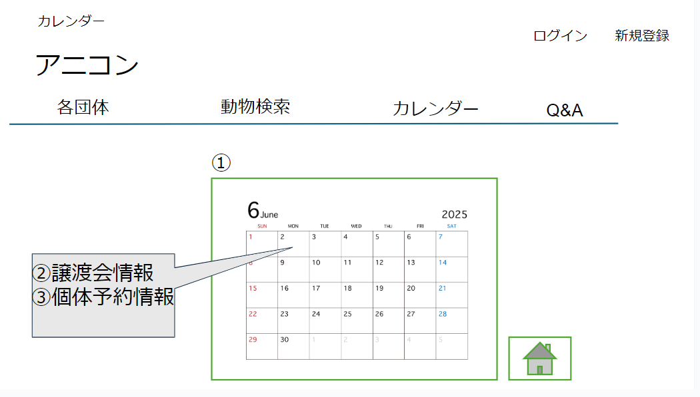
 | 画面設計

④

 | 機能設計
 |  | ページロード |  |  |  | ※ヘッダーについてはホーム画面参照
 |  |  | 本画面ではページロード時の処理は無し。 |  |  | ※フッターについては日記（全体表示）を参照

 |  | ①カレンダー
 |  |  | 上記のようなカレンダーを入れる

 |  | ②③④詳細の表示
 |  | 譲渡会の情報や、個体予約情報をカレンダー内に表示させる
 |  | 1日に3件以上の登録がある場合、スクロールさせてほかの予定を確認する

 | 項目定義書

 | No |  | 物理名 | 論理名 |  | 画面型 |  | データ型(Java) | min | max | DBテーブル | DBカラム | 備考
 | 1 |  | calendar | カレンダー |  | table
 | 2 |  | events | 譲渡会 |  | div |  |  |  |  | events | id | 予約を受けた団体がカレンダに登録する
 |  |  | name | イベント名 |  |  |  |  |  |  |  | event_name
 |  |  | day | 開催日 |  |  |  |  |  |  |  | event_day
 |  |  | place | 開催場所 |  |  |  |  |  |  |  | event_place | is_organizationがtrueの時のuser_name
 |  |  | event_remarks | 備考 |  |  |  |  |  |  |  | event_remarks | ユニークキー
 |  |  | organization_name | 開催保護団体名 |  |  |  |  |  |  |  | user_name
 | 3 |  | reserved | 予約 |  |  |  |  |  |  | reservation | id | individualsテーブルのidと紐づけ⇒犬か猫かもわかる
 |  |  | individual_name | 予約された個体名 |  |  |  |  |  |  |  | individual_id
 |  |  | reserved_day | 予約日 |  |  |  |  |  |  |  | reservation_day | 予約日のカレンダーに表示
 |  |  | reserved_remarks | 備考 |  |  |  |  |  |  |  | reservation_remarks | 備考欄は必要なら表示
 | 4 |  | scroll | スクロールばー |  | div |  |  |  |  |  |  | tdかtr内にdivタグを作りそこにoverflow:scrollプロパティ

Q&A
外部設計書 |  |  |  |  | チーム名 |  | ダチョウの群れ
 |  |  |  |  | 画面名 |  |  |  |  |  | 作成者 |  |  | 更新者
 |  |  |  |  | システム名 |  |  |  |  |  | 作成日 |  |  | 更新日
 |  |  |  |  | 備考

 | 画面設計
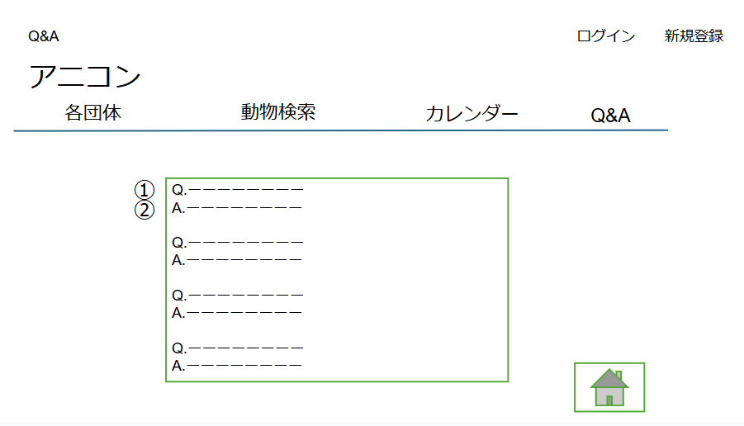

 | 機能設計
 |  | ページロード |  |  |  |  | ※ヘッダーについてはホーム画面参照
 |  |  | 本画面ではページロード時の処理は無し。 |  |  |  | ※フッターについては日記（全体表示）を参照

 |  | ①クエスチョン
 |  |  | 保護犬・保護猫に関する質問を表示

 |  | ②アンサー
 |  |  | クエスチョンに対するアンサーを表示

 | 項目定義書

 | No |  | 物理名 | 論理名 |  | 画面型 |  | データ型(Java) | min | max | DBテーブル | DBカラム | 備考
 |  |  | q&a | Q&A |  | h
 | 2024-01-01 |  | question | Q |  |  |  | String |  |  | qas | question | id=1
 | 2024-01-02 |  | answer | A |  |  |  | String |  |  |  | answer | id=1
 | 2024-02-01 |  | question | Q |  |  |  | String |  |  |  | question | id=2
 | 2024-02-02 |  | answer | A |  |  |  | String |  |  |  | answer | id=2
 | 2024-03-01 |  | question | Q |  |  |  | String |  |  |  | question | id=3
 | 2024-03-02 |  | answer | A |  |  |  | String |  |  |  | answer | id=3

診断テスト（質問）
外部設計書 |  |  |  |  | チーム名 |  | ダチョウの群れ
 |  |  |  |  | 画面名 |  |  |  |  |  | 作成者 |  |  |  | 更新者
 |  |  |  |  | システム名 |  |  |  |  |  | 作成日 |  |  |  | 更新日
 |  |  |  |  | 備考

 | 画面設計

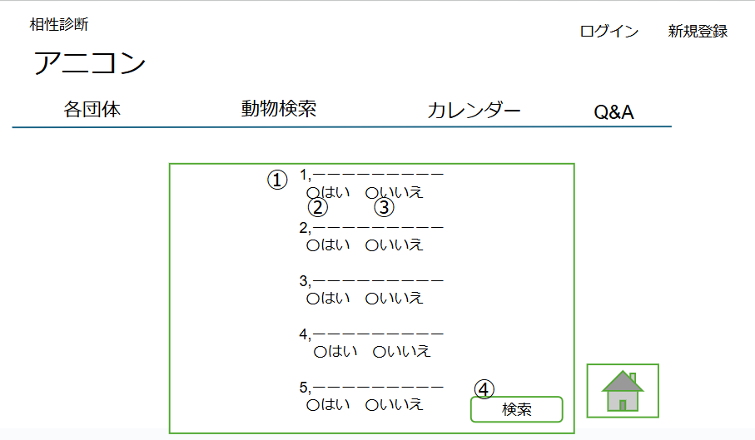

 | 機能設計
 |  | ページロード |  |  |  |  |  |  |  |  |  | ※ヘッダーについてはホーム画面参照
 |  |  | 本画面ではページロード時の処理は無し。 |  |  |  |  |  |  |  |  | ※フッターについては日記（全体表示）を参照
 |  |  | ○○画面用jspを表示する。

 |  | ①質問
 |  |  | 相性診断の質問を表示

 |  | ②③はいorいいえ
 |  |  | ラジオボタン形式にしてどちらかを選択してもらう

 |  | ④検索ボタン
 |  |  | クリックすると相性診断結果のページへ遷移する

 | 項目定義書

 | No | 物理名 |  | 論理名 |  | 画面型 |  | データ型(Java) | min | max | DBテーブル |  | DBカラム | 備考
 | 2024-01-01 | question |  | 質問１ |  |  |  | String |  |  | mach_questions |  | q1
 | 2024-01-02 | question |  | 質問2 |  |  |  | String |  |  |  |  | q2
 | 2024-01-03 | question |  | 質問３ |  |  |  | String |  |  |  |  | q3
 | 2024-01-04 | question |  | 質問4 |  |  |  | String |  |  |  |  | q4
 | 2024-01-05 | question |  | 質問5 |  |  |  | String |  |  |  |  | q5
 | 2024-02-01 | yesButton |  |  |  |  |  | div |  |  | mach_answers |  | a1 | Compatibility Testsのa1にtrueを送る
 | 2024-02-02 |  |  |  |  |  |  |  |  |  |  |  | a2 | Compatibility Testsのa2にtrueを送る
 | 2024-02-03 |  |  |  |  |  |  |  |  |  |  |  | a3 | Compatibility Testsのa3にtrueを送る
 | 2024-02-04 |  |  |  |  |  |  |  |  |  |  |  | a4 | Compatibility Testsのa4にtrueを送る
 | 2024-02-05 |  |  |  |  |  |  |  |  |  |  |  | a5 | Compatibility Testsのa5にtrueを送る
 | 2024-03-01 | noButton |  |  |  |  |  | div |  |  |  |  | a1 | Compatibility Testsのa1にfalseを送る
 | 2024-03-02 |  |  |  |  |  |  |  |  |  |  |  | a2 | Compatibility Testsのa2にfalseを送る
 | 2024-03-03 |  |  |  |  |  |  |  |  |  |  |  | a3 | Compatibility Testsのa3にfalseを送る
 | 2024-03-04 |  |  |  |  |  |  |  |  |  |  |  | a4 | Compatibility Testsのa4にfalseを送る
 | 2024-03-05 |  |  |  |  |  |  |  |  |  |  |  | a5 | Compatibility Testsのa5にfalseを送る
 | 4 | searchButton |  | 検索ボタン |  | div

診断テスト（結果）
外部設計書 |  |  |  |  |  | チーム名 |  | ダチョウの群れ
 |  |  |  |  |  | 画面名 |  |  |  |  |  | 作成者 |  |  | 更新者
 |  |  |  |  |  | システム名 |  |  |  |  |  | 作成日 |  |  | 更新日
 |  |  |  |  |  | 備考

 | 画面設計
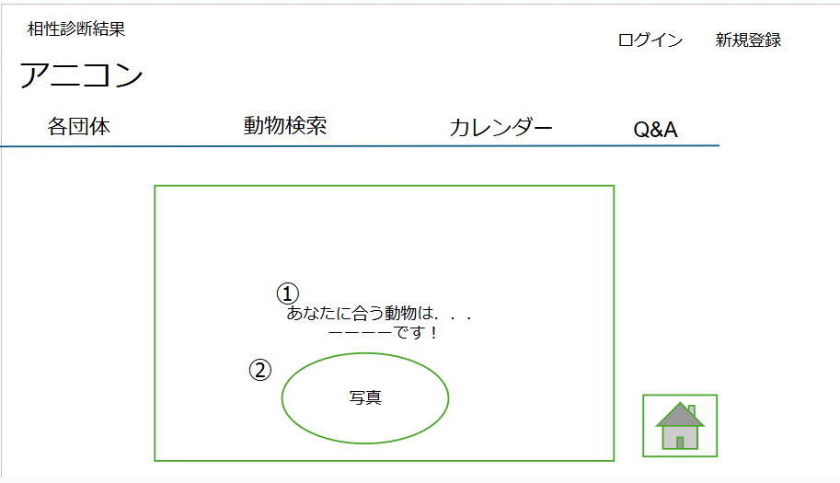

 | 機能設計
 |  | ページロード |  |  |  |  |  |  |  |  |  | ※ヘッダーについてはホーム画面参照
 |  |  |  |  |  |  |  |  |  |  |  | ※フッターについては日記（全体表示）を参照
 |  |  | 本画面ではページロード時の処理は無し。

 |  |  | ①文字表示
 |  |  |  | 自由な文字を表示。
 |  |  | ②動物の写真
 |  |  |  | 診断後表示された種類の動物の写真を表示。

 | 項目定義書
 |  |  | （※本ページの詳細は割愛。一覧検索を参考に作成していく）
 | No |  | 物理名 |  | 論理名 |  | 画面型 |  | データ型(Java) | min | max | DBテーブル | DBカラム | 備考
 | 1 |  | test_result |  | 診断結果 |  | p |  | String |  |  | mach_answers | animal_type
 | 2 |  | img |  | 画像 |  |  |  | String |  |  |  | img | ファイルパス

新規登録
外部設計書 |  |  |  |  | チーム名 |  | ダチョウの群れ
 |  |  |  |  | 画面名 |  |  |  |  |  |  | 作成者 |  |  | 更新者
 |  |  |  |  | システム名 |  |  |  |  |  |  | 作成日 |  |  | 更新日
 |  |  |  |  | 備考

 | 画面設計

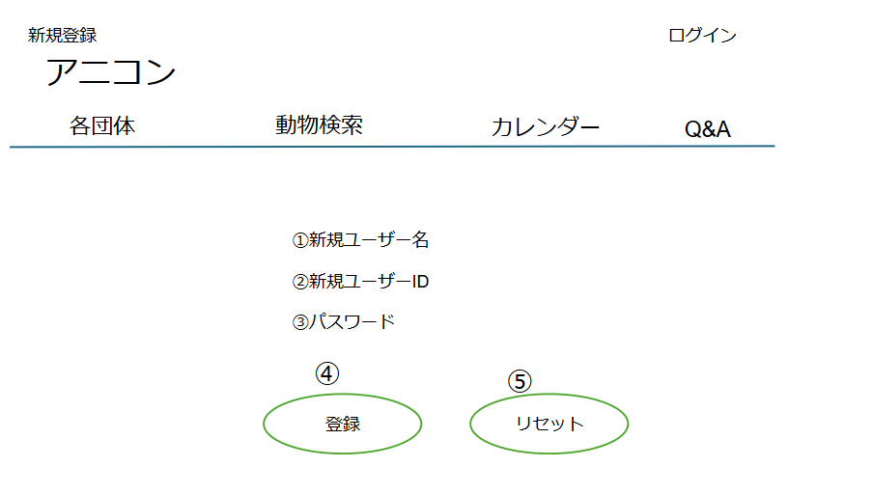

 | 機能設計
 |  | ページロード |  |  |  |  |  |  |  |  | ※ヘッダーについてはホーム画面参照
 |  |  | 本画面ではページロード時の処理は無し。

 |  | ①新規ユーザー名

 |  | ②新規ユーザーID
 |  |  | 新規ユーザーIDを入力。

 |  | ③パスワード
 |  |  | パスワードを入力。

 |  | ④登録ボタン押下時
 |  |  | リンクを押すとLoginServletに遷移する。
 |  |  | エラーチェックを行い、問題なければデータ登録を行う。データ登録後はログイン画面にリダイレクト。 ※エラーチェックとは新規ユーザーIDを入力した際に既に登録されたIDかどうかを確認するもの

 |  | ⑤リセットボタン押下時
 |  |  | 入力されている情報が消去される。

 | 項目定義書
 |  | （※本ページの詳細は割愛。一覧検索を参考に作成していく）
 | No | 物理名 |  | 論理名 |  | 画面型 |  | データ型(Java) | min | max |  | DBテーブル | DBカラム | 備考
 | 1 | name |  | 氏名 |  |  |  | String |  |  |  | users | user_name
 | 2 | user_id |  | ユーザーID |  |  |  | String |  |  |  |  | user_id
 | 3 | user_password |  | パスワード |  |  |  | String |  |  |  |  | user_password
 | 4 | registButton |  | 登録ボタン |  | div
 | 5 | resetButton |  | リセットボタン |  | div

ログイン
外部設計書 |  |  |  |  | チーム名 |  | ダチョウの群れ
 |  |  |  |  | 画面名 |  |  |  |  |  | 作成者 |  |  |  | 更新者
 |  |  |  |  | システム名 |  |  |  |  |  | 作成日 |  |  |  | 更新日
 |  |  |  |  | 備考

 | 画面設計
 |  | ※サンプルでは画像を貼っていますが、Excelの機能で図形を貼り付けても構いません。
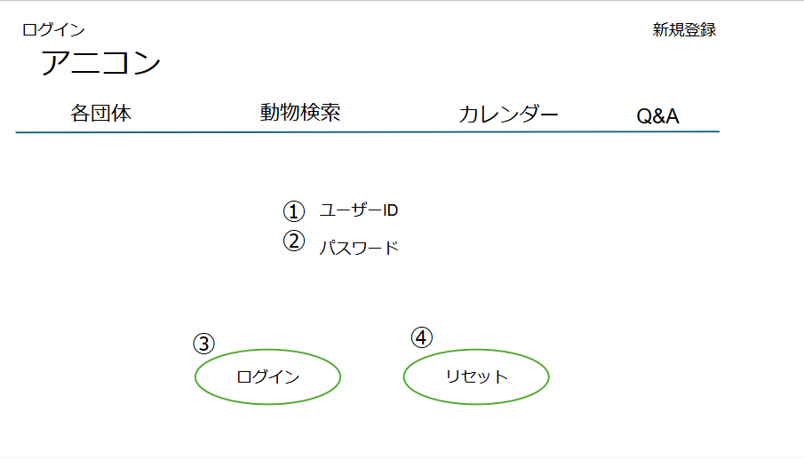

 | 機能設計
 |  | ページロード |  |  |  |  |  |  |  |  |  | ※ヘッダーについてはホーム画面参照
 |  |  | 本画面ではページロード時の処理は無し。

 |  | ①ユーザーID
 |  |  | ユーザーIDを入力。

 |  | ②パスワード
 |  |  | パスワードを入力。

 |  | ③ログインボタン押下時
 |  |  | 個人ならPersonalServletに遷移する。
 |  |  | 団体ならGroupHomeServletに遷移する。
 |  |  | ログイン処理。成功時はリダイレクト。失敗時はGETと同じ画面を表示する。

 |  | ④リセットボタン押下時
 |  |  | 入力されている情報が消去される。

 | 項目定義書

 | No |  | 物理名 | 論理名 |  | 画面型 |  | データ型(Java) | min | max | DBテーブル |  | DBカラム | 備考
 |  | 1 | user_id | ユーザーID |  |  |  | String |  |  | users |  | user_id
 |  | 2 | user_password | パスワード |  |  |  | String |  |  |  |  | user_password
 |  | 3 | loginButton | ログインボタン |  |  |  | div
 |  | 4 | resetButton | リセットボタン |  |  |  | div

 |  | 6
 |  | 7
 |  | 8
 |  | 9
 |  | 10
 |  | 11
 |  | 12
 |  | 13
 |  | 14
 |  | 15
 |  | 16
 |  | 17
 |  | 18
 |  | 19
 |  | 20
 |  | 21
 |  | 22
 |  | 23
 |  | 24
 |  | 25
 |  | 26
 |  | 27
 |  | 28
 |  | 29
 |  | 30

ログイン（失敗）
外部設計書 |  |  |  |  | チーム名 |  | ダチョウの群れ
 |  |  |  |  | 画面名 |  |  |  |  |  | 作成者 |  |  | 更新者
 |  |  |  |  | システム名 |  |  |  |  |  | 作成日 |  |  | 更新日
 |  |  |  |  | 備考

 | 画面設計

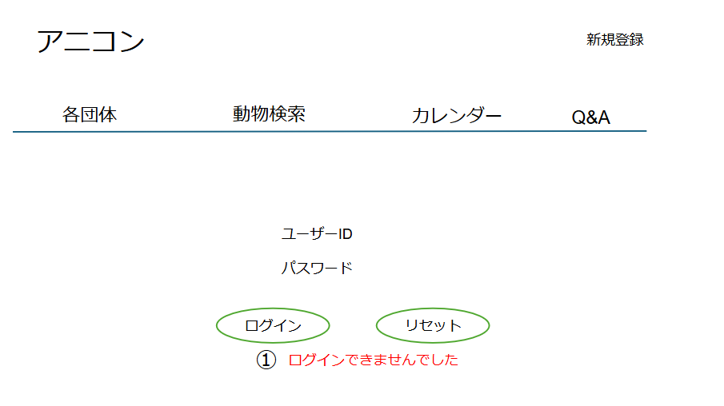

 | 機能設計
 |  | ページロード |  |  |  | ※ヘッダーについてはホーム画面参照
 |  |  | 本画面ではページロード時の処理は無し。

 | ユーザーID：ユーザーIDを入力

 | パスワード：パスワードを入力

 | ログインボタン押下 個人ならPersonalServletに遷移する。 団体ならGroupHomeServletに遷移する。 ログイン処理。成功時はリダイレクト。失敗時はGETと同じ画面を表示する。

 | リセットボタン押下 入力されたデータが削除される

 | ①エラーメッセージ ユーザーIDかPWどちらかが間違っていた場合、ログインできませんでしたと表示

 | 項目定義書

 | No |  | 物理名 | 論理名 |  | 画面型 |  | データ型(Java) | min | max | DBテーブル | DBカラム | 備考
 |  |  | user_id | ユーザーID |  |  |  | String |  |  | users | user_id
 |  |  | user_password | パスワード |  |  |  | String |  |  |  | user_password
 |  |  | loginButton | ログインボタン |  | div
 |  |  | resetButton | リセットボタン |  | div
 | 1 |  | error | エラー表示 |  | span
 |  |  | backhome | ホーム |  | a

ログイン後の画面（管理者）
外部設計書 |  |  |  | チーム名 |  | ダチョウの群れ
 |  |  |  | 画面名 |  |  |  |  |  | 作成者 |  |  | 更新者
 |  |  |  | システム名 |  |  |  |  |  | 作成日 |  |  | 更新日
 |  |  |  | 備考

 | 画面設計
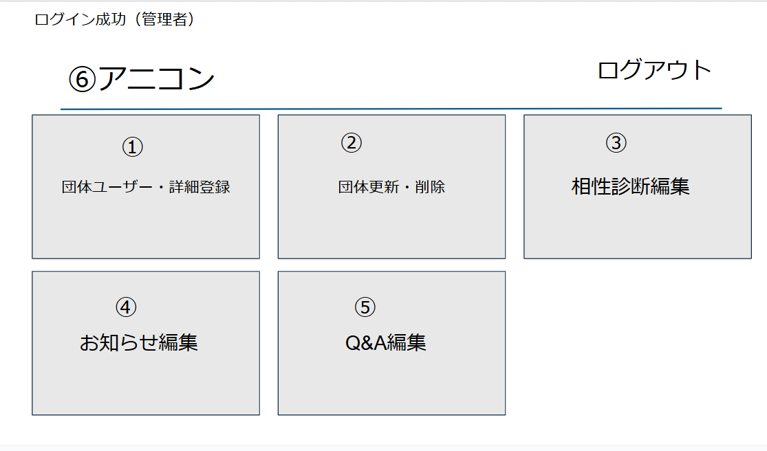

 | 機能設計
 | ページロード：本画面ではページロード時の処理は無し
 |  |  |  | ログアウト
 | ①団体ユーザー、詳細登録：リンクを押すとAddGroupServletへ遷移する |  |  | ログアウトを押すとホーム画面に遷移する

 | ②団体・更新削除：リンクを押すとUpDateDeleteGroupServletへ遷移する

 | ③相性診断編集：相性診断に関する問題の編集可能(HTMLで表示?)

 | ④Q&A編集 Q＆Aに関する編集可能(HTMLで表示?)か リンクを押してModQAServletへ遷移する

 | ⑤全体お知らせ編集 全体へのお知らせ編集可能(HTMLで表示？)か リンクを押してModNewsServletへ遷移する

 | ⑥アニコン
 | 押下時はログイン後の画面（管理者）に戻る

 | 項目定義書

 | No | 物理名 | 論理名 |  | 画面型 |  | データ型(Java) | min | max | DBテーブル | DBカラム | 備考
 | 1 | regist_organization | 団体情報登録 |  | a
 | 2 | update_organization | 団体情報編集 |  | a
 | 3 | Compatibility Tests | 診断テスト編集 |  | a
 | 4 | q&a | Q&A編集 |  | a
 | 5 | anicon_news | お知らせ編集 |  | a
 | 6 | home | ホーム |  | a

ログイン後の画面（団体）
外部設計書 |  |  |  |  |  | チーム名 |  | ダチョウの群れ
 |  |  |  |  |  | 画面名 |  |  |  |  |  | 作成者 |  |  | 更新者
 |  |  |  |  |  | システム名 |  |  |  |  |  | 作成日 |  |  | 更新日
 |  |  |  |  |  | 備考

 | 画面設計
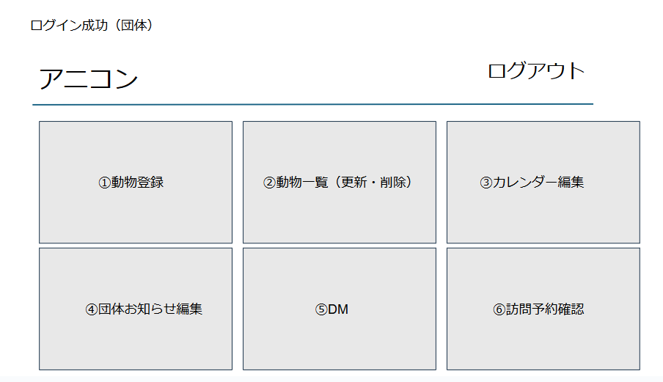

 | 機能設計
 | ページロード |  |  |  | ※ログアウト押下時の動きはログイン後の画面（管理者）と同様の動きとする

 |  | 本画面ではページロード時の処理は無し。
 |  | ログイン画面用jspを表示する。

 | ①動物登録
 | リンクを押すとAddAnimaiServletへ遷移する

 | ②②動物一覧(更新、削除）
 | リンクを押すとUpDateDeleteAnimalServletへ遷移する

 | ③③カレンダー編集
 | リンクを押すとCalendarServletへ遷移する

 | ④団体お知らせ編集
 | リンクを押すとModGroupNewsServletへ遷移する

 | ⑤DM
 | リンクを押すとDmServletへ遷移する

 | ⑥訪問予約（確認）
 | リンクを押すとVisitServletへ遷移する

 | ⑦アニコン
 | 押下時はログイン後の画面（団体）へ戻る

 | 項目定義書

 | No |  | 物理名 | 論理名 |  |  | 画面型 |  | データ型(Java) | min | max | DBテーブル | DBカラム | 備考
 | 1 |  | regist_animal | 動物登録 |  |  | a
 | 2 |  | animals | 動物一覧 |  |  | a
 | 3 |  | calendar | カレンダー |  |  | a
 | 4 |  | news | お知らせ |  |  | a
 | 5 |  | dm | DM |  |  | a
 | 6 |  | be_reserved | 予約確認 |  |  | a

ログイン後の画面（ユーザー）
hou |  |  |  |  |  |  | チーム名 |  | ダチョウの群れ
 |  |  |  |  |  |  | 画面名 |  |  |  |  |  | 作成者 |  |  | 更新者
 |  |  |  |  |  |  | システム名 |  |  |  |  |  | 作成日 |  |  | 更新日
 |  |  |  |  |  |  | 備考

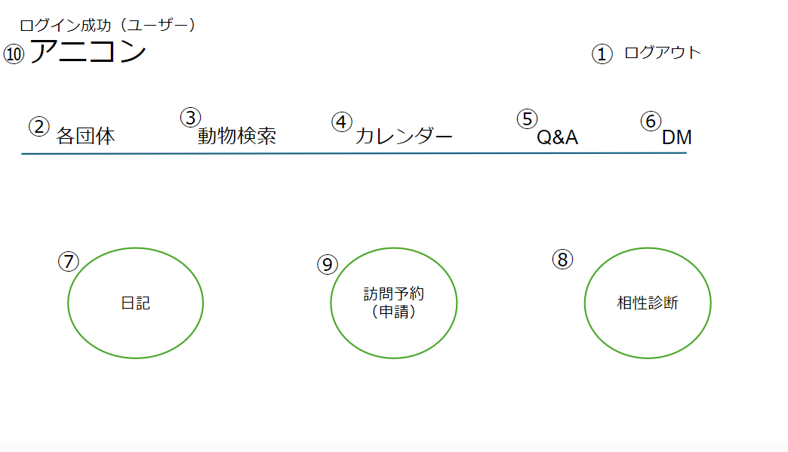
 | 画面設計

 | 機能設計
 |  | ページロード |  |  | ※ログアウト押下時の動きはログイン後の画面（管理者）と同様の動きとする
 |  |  | 本画面ではページロード時の処理は無し。

 |  | ②各団体 |  |  |  | ⑩アニコン
 |  |  | リンクを押すとGroupServletに遷移する |  |  | 押下時はログイン後の画面（ユーザー）へ戻る

 |  | ③動物検索
 |  |  | リンクを押すとAnimalSearchServletに遷移する

 |  | ④カレンダー
 |  |  | リンクを押すとCalendarServletに遷移する

 |  | ⑤Q&A
 |  |  | リンクを押すとQASevletに遷移する

 |  | ⑥DM
 |  |  | リンクを押すとDmServletに遷移する

 |  | ⑦日記
 |  |  | リンクを押すとDiaryServletに遷移する

 |  | ⑧相性診断
 |  |  | リンクを押すとMachServletに遷移する

 |  | ⑨訪問予約(申請)
 |  |  | リンクを押すとVisitServletに遷移する

 | 項目定義書

 | No |  | 物理名 | 論理名 |  |  |  | 画面型 |  | データ型(Java) | min | max | DBテーブル | DBカラム | 備考
 | 1 |  | logout | ログアウト |  |  |  | a
 | 2 |  | organizations | 各団体 |  |  |  | a
 | 3 |  | search | 動物検索 |  |  |  | a
 | 4 |  | calendar | カレンダー |  |  |  | a
 | 5 |  | q&a | Q&A |  |  |  | a
 | 6 |  | dm | DM |  |  |  | a
 | 7 |  | diary | 日記 |  |  |  | a
 | 8 |  | Compatibility Tests | 診断テスト |  |  |  | a
 | 9 |  | resevation | 訪問予約 |  |  |  | a
 | 10 |  | home | ホーム |  |  |  | a

団体ユーザー・詳細登録（管理者）
外部設計書 |  |  |  |  |  | チーム名 |  | ダチョウの群れ
 |  |  |  |  |  | 画面名 |  |  |  |  |  | 作成者 |  |  | 更新者
 |  |  |  |  |  | システム名 |  |  |  |  |  | 作成日 |  |  | 更新日
 |  |  |  |  |  | 備考

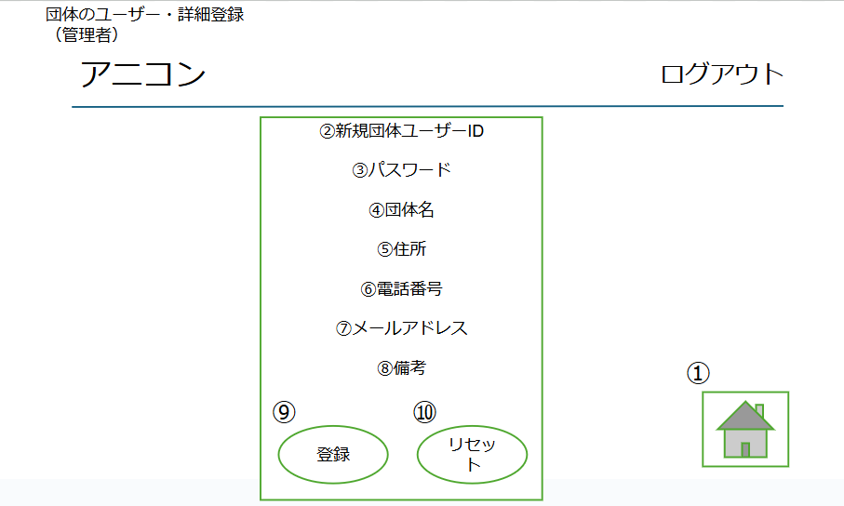
 | 画面設計

 | 機能設計
 |  | ページロード
 |  |  | 本画面ではページロード時の処理は無し。 |  | ※アニコン押下時の動きはログイン後の画面（管理者）同様、ログアウト押下時の動きはログイン後の画面（管理者）と同様の動きとする
 |  |  |  |  | ※フッターについては日記（全体表示）を参照
 | ①トップへ戻る

 | ②新規団体ユーザーID |  |  |  |  | ⑨登録
 | 新規ユーザーIDの登録をする。 （IDが重複していた場合はエラーメッセージを表示） |  |  |  |  | エラーチェックを行い、問題なければデータ登録を行う。データ登録後は保護団体登録画面にリダイレクト。 （備考以外は必須項目として、入力されていない場合はエラーメッセージを表示させる）

 | ③パスワード |  |  |  |  | ⑩リセット
 | パスワードの登録をする。 |  |  |  |  | 入力されている情報が削除される。

 | ④団体名
 | 団体名の入力をして登録する（必須）

 | ⑤住所
 | 住所の入力をして登録する（必須）

 | ⑥電話番号
 | 電話番号の入力をして登録する（必須）

 | ⑦メールアドレス
 | メールアドレスの入力をして登録する（必須）

 | ⑧備考
 | 備考の入力をして登録する（尚可）

 | 項目定義書

 | No |  | 物理名 | 論理名 |  |  | 画面型 |  | データ型(Java) | min | max | DBテーブル | DBカラム | 備考
 | 1 |  | gototop | gototopボタン |  |  | div
 | 2 |  | user_id | ユーザーID |  |  |  |  | varcher |  |  | users | user_id | userテーブルのis_organizationがtrueの場合の情報、ユニークキー
 | 3 |  | adress | パスワード |  |  |  |  | varcher |  |  |  | adress
 | 4 |  | phonenumber | 団体名 |  |  |  |  | varcher |  |  |  | phonemunber
 | 5 |  | adress | 住所 |  |  |  |  | varcher |  |  |  | email
 | 6 |  | phonenumber | 電話番号 |  |  |  |  | varcher |  |  |  | organization_remarks
 | 7 |  | email | メールアドレス |  |  |  |  | varchar
 | 8 |  | organization_remarks | 備考 |  |  |  |  | varchar
 | 9 |  | registButton | 登録ボタン |  |  | div
 | 10 |  | resetButton | リセットボタン |  |  | div

団体更新・削除（管理者）
外部設計書 |  |  |  |  | チーム名 |  | ダチョウの群れ
 |  |  |  |  | 画面名 |  |  |  |  |  | 作成者 |  |  | 更新者
 |  |  |  |  | システム名 |  |  |  |  |  | 作成日 |  |  | 更新日
 |  |  |  |  | 備考

 | 画面設計
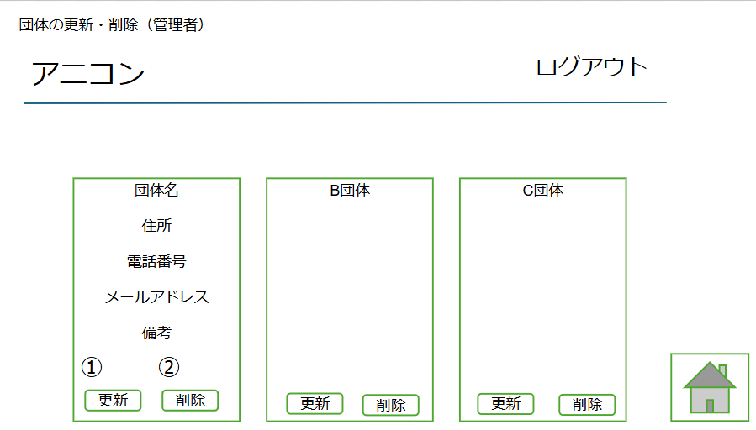

 | 機能設計
 |  | ページロード |  |  | ※アニコン押下時の動きはログイン後の画面（管理者）同様、ログアウト押下時の動きはログイン後の画面（管理者）と同様の動きとする
 |  |  | 本画面ではページロード時の処理は無し。 |  | ※フッターについては日記（全体表示）を参照

 |  | ①更新ボタン押下時
 |  |  | 変更したい情報を選択し記述する （UpdateDeleteGroupinfoServlet内で更新処理）

 |  | ②削除ボタン押下時
 |  |  | 削除したい場合削除ボタンを押すと団体の削除ができる （UpdateDeleteGroupinfoServlet内で削除処理）

 |  | 団体名
 |  |  | 登録されている団体名を表示する。

 |  | 住所
 |  |  | 登録されている住所を表示する。

 |  | 電話番号
 |  |  | 登録されている電話番号を表示する。

 |  | メールアドレス
 |  |  | 登録されているメールアドレスを表示する。

 |  | 備考
 |  |  | 登録されている備考を表示する。

 |  | ※配置は横のMAX3つまでの表示で4つ目以降は下に並べる（各団体と同じようなイメージ）

 | 項目定義書

 | No |  | 物理名 | 論理名 |  | 画面型 |  | データ型(Java) | min | max | DBテーブル | DBカラム | 備考
 |  |  | id
 |  |  | user_name | 団体名 |  |  |  | varcher |  |  | users | user_id | userテーブルのis_organizationがtrueの場合の情報、ユニークキー
 |  |  | adress | 住所 |  |  |  | varcher |  |  |  | adress
 |  |  | phonenumber | 電話番号 |  |  |  | varcher |  |  |  | phonenumber
 |  |  | email | メールアドレス |  |  |  | varcher |  |  |  | email
 |  |  | remarks | 備考 |  |  |  | varcher |  |  |  | remarks
 | 1 |  | updateButton | 更新ボタン |  | div
 | 2 |  | deleteButton | 削除ボタン |  | div

相性診断編集（管理者）
外部設計書 |  |  |  |  |  | チーム名 |  | ダチョウの群れ
 |  |  |  |  |  | 画面名 |  |  |  |  |  | 作成者 |  |  | 更新者
 |  |  |  |  |  | システム名 |  |  |  |  |  | 作成日 |  |  | 更新日
 |  |  |  |  |  | 備考

 | 画面設計
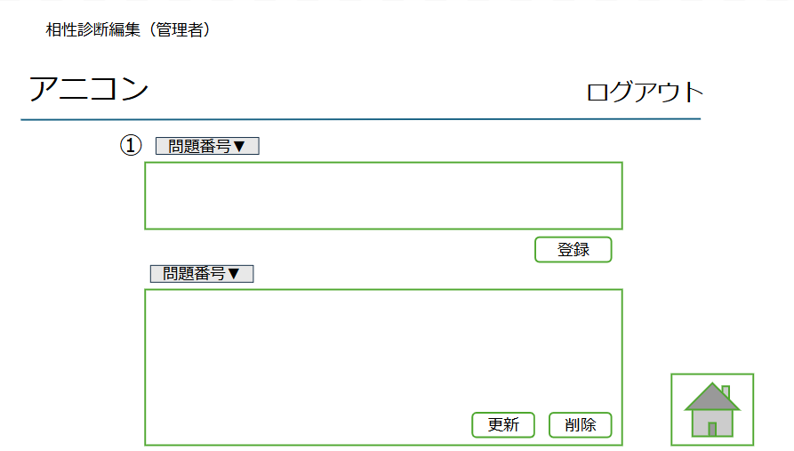

 | 機能設計
 |  | ページロード |  |  | ※アニコン押下時の動きはホログイン後の画面（管理者）同様、ログアウト押下時の動きはログイン後の画面（管理者）と同様の動きとする
 |  |  | 本画面ではページロード時の処理は無し。 |  | ※フッターについては日記（全体表示）を参照

 |  | 質問は5問用意する

 |  | ①問題番号選択
 |  | 登録（更新）したい質問の番号を選択

 |  | 登録
 |  | ボタンを押すと質問の登録ができる

 |  | 更新
 |  | ボタンを押すと選択した質問の更新ができる

 |  | 削除
 |  | ボタンを押すと選択した質問の削除ができる

 | 項目定義書

 | No |  | 物理名 | 論理名 |  |  | 画面型 |  | データ型(Java) | min | max | DBテーブル | DBカラム | 備考
 | 1 |  | pullDown | プルダウン |  |  | select |  |  |  |  |  |  | 選択内容によってCompatibility Tests Questionsのq1～q5

Q&A編集（管理者）
外部設計書 |  |  |  |  |  | チーム名 |  | ダチョウの群れ
 |  |  |  |  |  | 画面名 |  |  |  |  |  | 作成者 |  |  | 更新者
 |  |  |  |  |  | システム名 |  |  |  |  |  | 作成日 |  |  | 更新日
 |  |  |  |  |  | 備考

 | 画面設計

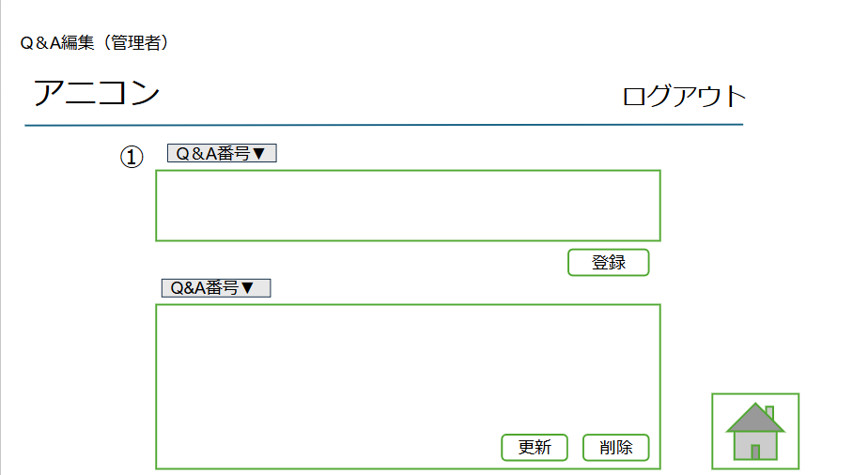

 | 機能設計
 |  | ページロード |  |  | ※アニコン押下時の動きはホログイン後の画面（管理者）同様、ログアウト押下時の動きはログイン後の画面（管理者）と同様の動きとする
 |  |  | 本画面ではページロード時の処理は無し。 |  | ※フッターについては日記（全体表示）を参照

 |  | ①問題番号選択
 |  | 登録（更新）したいQ&Aの番号を選択

 |  | 登録
 |  | ボタンを押すとQ&Aの登録ができる

 |  | 更新
 |  | ボタンを押すと選択したQ&Aの更新ができる

 |  | 削除
 |  | ボタンを押すと選択したQ&Aの削除ができる

 | 項目定義書

 | No |  | 物理名 | 論理名 |  |  | 画面型 |  | データ型(Java) | min | max | DBテーブル | DBカラム | 備考
 | 1 |  | pullDown | プルダウン |  |  | select |  |  |  |  |  |  | 選択内容によってCompatibility Tests Questionsのq1～q5

全体のお知らせ編集（管理者）
外部設計書 |  |  |  |  |  | チーム名 |  | ダチョウの群れ
 |  |  |  |  |  | 画面名 |  |  |  |  |  | 作成者 |  |  | 更新者
 |  |  |  |  |  | システム名 |  |  |  |  |  | 作成日 |  |  | 更新日
 |  |  |  |  |  | 備考

 | 画面設計

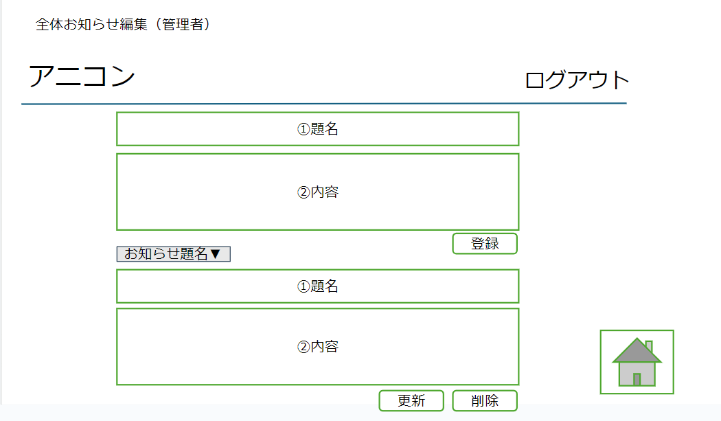

 | 機能設計
 |  | ページロード |  |  | ※アニコン押下時の動きはホログイン後の画面（管理者）同様、ログアウト押下時の動きはログイン後の画面（管理者）と同様の動きとする
 |  |  | 本画面ではページロード時の処理は無し。 |  | ※フッターについては日記（全体表示）を参照

 |  | ①題名
 |  | お知らせの題名を入力する

 |  | ②内容
 |  | 内容を入力する

 |  | 登録
 |  | ボタンを押すと記載したお知らせの情報が登録される

 |  | 更新
 |  | プルダウンで選択したお知らせの編集ができ、ボタンを押すと情報の更新ができる

 |  | 削除
 |  | 選択したお知らせの削除ができる

 | 項目定義書

 | No |  | 物理名 | 論理名 |  |  | 画面型 |  | データ型(Java) | min | max | DBテーブル | DBカラム | 備考
 | 1 |  | news_title | 題名 |  |  |  |  | String |  |  | news | news_title
 | 2 |  | news_detail | 内容 |  |  |  |  | String |  |  |  | news_detail

一覧から編集・削除（団体）
外部設計書 |  |  |  |  |  |  | チーム名 |  | ダチョウの群れ
 |  |  |  |  |  |  | 画面名 |  |  |  |  |  | 作成者 |  |  | 更新者
 |  |  |  |  |  |  | システム名 |  |  |  |  |  | 作成日 |  |  | 更新日
 |  |  |  |  |  |  | 備考

 | 画面設計
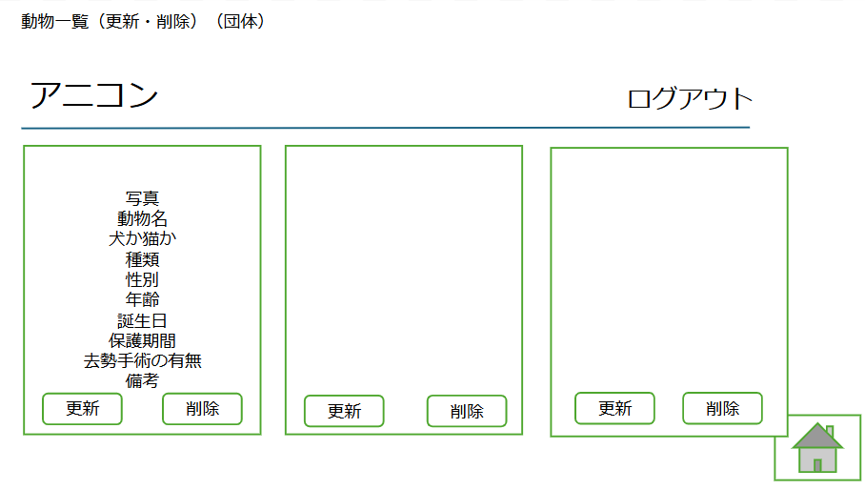

 | 機能設計
 | ページロード |  |  |  |  | ※アニコン押下時の動きはログイン後の画面（団体）同様、ログアウト押下時の動きはログイン後の画面（管理者）と同様の動きとする
 |  | 本画面ではページロード時の処理は無し。 |  |  |  | ※フッターについては日記（全体表示）を参照

 | 写真 |  |  | 更新
 |  |  |  | ボタンを押すと修正した情報の更新ができる
 | 動物名
 | 動物名を登録 |  |  | 削除
 |  |  |  | ボタンを押すと情報の削除ができる
 | 犬か猫か
 | 犬か猫かの選択

 | 種類
 | 種類を登録

 | 性別
 | 性別を登録

 | 年齢
 | 年齢を登録

 | 誕生日
 | 誕生日の登録

 | 保護期間
 | 保護期間の登録

 | 去勢手術の有無
 | 去勢手術の有無の登録

 | 備考
 | 備考の登録

 | 項目定義書

 | No |  | 物理名 |  | 論理名 |  |  | 画面型 |  | データ型(Java) | min | max | DBテーブル | DBカラム | 備考
 |  |  | id |  | ID |  |  |  |  | int |  |  | indivual | id
 |  |  | animal_id |  | 動物ID |  |  |  |  | int |  |  | indivual | animal_id | animalテーブルと紐づけし、kindを持ってくる
 |  |  | animal_name |  | 名前 |  |  |  |  | varcher |  |  | indivual | animal_name
 |  |  | type |  | 犬種・猫種 |  |  |  |  | varcher |  |  | indivual | type
 |  |  | age |  | 年齢 |  |  |  |  | int |  |  | indivual | age
 |  |  | gender |  | 性別 |  |  |  |  | varcher |  |  | indivual | gender
 |  |  | user_name |  | ユーザー名 |  |  |  |  | varcher |  |  | indivual | user_name | is_organization3がtrueの時のuser_name、ユニークキー
 |  |  | period |  | 保護日 |  |  |  |  | Date |  |  | indivual | period
 |  |  | remarks |  | 備考 |  |  |  |  | varcher |  |  | indivual | remarks
 |  |  | is_castration |  | 去勢識別 |  |  |  |  | boolean |  |  | indivual | is_castration
 |  |  | birthday |  | 誕生日 |  |  |  |  | Date |  |  | indivual | Date | 登録してもらう
 |  |  |  |  |  |  |  |  |  |  |  |  |  |  | 今日と誕生日の比較して年齢を更新する

動物登録（団体）
外部設計書 |  |  |  |  |  |  | チーム名 |  | ダチョウの群れ
 |  |  |  |  |  |  | 画面名 |  |  |  |  |  | 作成者 |  |  | 更新者
 |  |  |  |  |  |  | システム名 |  |  |  |  |  | 作成日 |  |  | 更新日
 |  |  |  |  |  |  | 備考

 | 画面設計

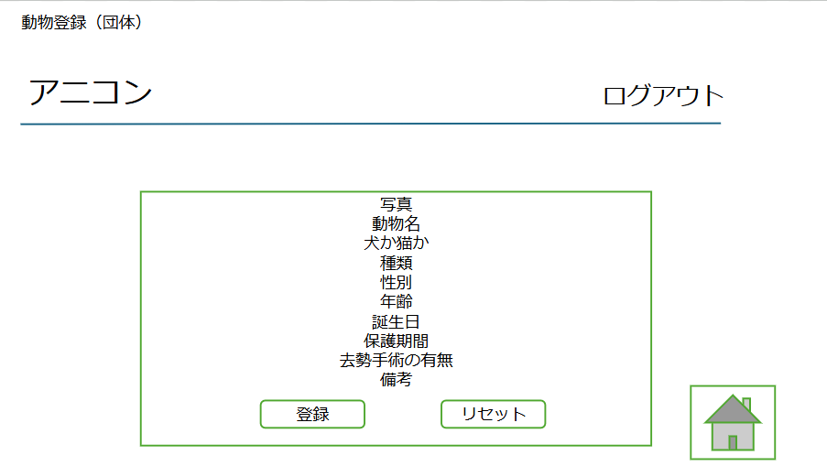

 | 機能設計
 |  | ページロード |  |  |  | ※アニコン押下時の動きはログイン後の画面（団体）同様、ログアウト押下時の動きはログイン後の画面（管理者）と同様の動きとする
 |  |  | 本画面ではページロード時の処理は無し。 |  |  | ※フッターについては日記（全体表示）を参照

 | 写真 |  |  | 登録
 |  |  |  | エラーチェックを行い、問題なければデータ登録を行う。データ登録後は動物登録画面にリダイレクト。 （備考以外は必須項目として、入力されていない場合はエラーメッセージを表示させる）
 | 動物名
 | 動物名を登録 |  |  | リセット
 |  |  |  | 入力されている情報が削除される。
 | 犬か猫か
 | 犬か猫かの選択

 | 種類
 | 種類を登録

 | 性別
 | 性別を登録

 | 年齢
 | 年齢を登録

 | 誕生日
 | 誕生日の登録

 | 保護期間
 | 保護期間の登録

 | 去勢手術の有無
 | 去勢手術の有無の登録

 | 備考
 | 備考の登録

 | 項目定義書

 | No |  | 物理名 |  | 論理名 |  |  | 画面型 |  | データ型(Java) | min | max | DBテーブル | DBカラム | 備考
 |  |  | id |  | ID |  |  |  |  | int |  |  | individual | id
 |  |  | animal_id |  | 動物ID |  |  |  |  | int |  |  | individual | animal_id | animalテーブルと紐づけし、kindを持ってくる
 |  |  | animal_name |  | 名前 |  |  |  |  | varcher |  |  | individual | animal_name
 |  |  | type |  | 犬種・猫種 |  |  |  |  | varcher |  |  | individual | type
 |  |  | age |  | 年齢 |  |  |  |  | int |  |  | individual | age
 |  |  | gender |  | 性別 |  |  |  |  | varcher |  |  | individual | gender
 |  |  | user_name |  | ユーザー名 |  |  |  |  | varcher |  |  | individual | user_name | is_organization3がtrueの時のuser_name、ユニークキー
 |  |  | period |  | 保護日 |  |  |  |  | Date |  |  | individual | period
 |  |  | remarks |  | 備考 |  |  |  |  | varcher |  |  | individual | remarks
 |  |  | is_castration |  | 去勢識別 |  |  |  |  | boolean |  |  | individual | is_castration
 |  |  | birthday |  | 誕生日 |  |  |  |  | Date |  |  | individual | birthday | 登録してもらう
 |  |  |  |  |  |  |  |  |  |  |  |  |  |  | 今日と誕生日の比較して年齢を更新する

カレンダー編集（団体）
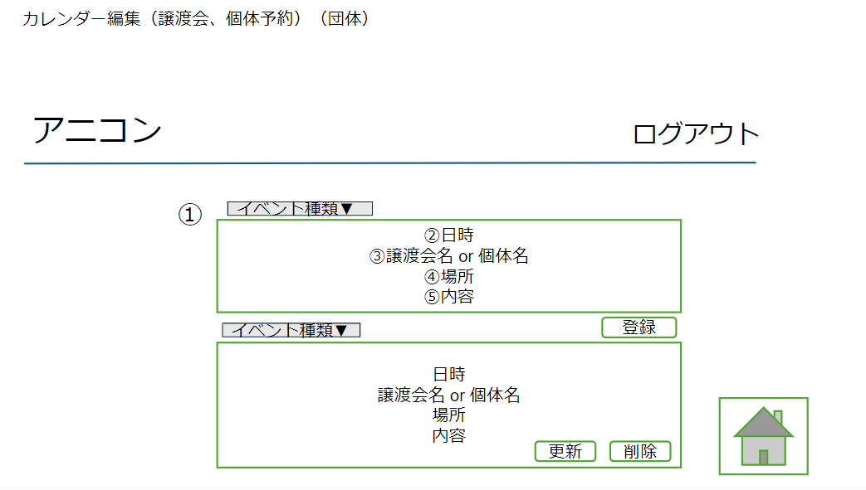
外部設計書 |  |  |  |  |  | チーム名 |  | ダチョウの群れ
 |  |  |  |  |  | 画面名 |  |  |  |  |  | 作成者 |  |  | 更新者
 |  |  |  |  |  | システム名 |  |  |  |  |  | 作成日 |  |  | 更新日
 |  |  |  |  |  | 備考

 | 画面設計

 | 機能設計
 |  | ページロード |  |  | ※アニコン押下時の動きはホログイン後の画面（団体）同様、ログアウト押下時の動きはログイン後の画面（管理者）と同様の動きとする ※フッターについては日記（全体表示）を参照
 |  |  | 本画面ではページロード時の処理は無し。

 |  | ①イベントの種類
 |  | イベントの種類の選択（譲渡会or訪問予約）の選択をする

 |  | ②日時
 |  | 日時の入力をする

 |  | ③譲渡会ot個体名
 |  | 譲渡会または個体名（訪問予約が入っている個体）を入力

 |  | ④場所
 |  | 場所の入力をする

 |  | ⑤内容
 |  | 内容の入力をする

 |  | 登録
 |  | エラーチェックを行い、問題なければデータ登録を行う。データ登録後はカレンダー画面に反映。
 |  | （すべて必須項目として、入力されていない場合はエラーメッセージを表示させる）

 |  | 更新
 |  | 情報の修正を記事際しボタンを押すと更新される

 |  | 削除
 |  | 情報の削除ができる

 | 項目定義書

 | No |  | 物理名 | 論理名 |  |  | 画面型 |  | データ型(Java) | min | max | DBテーブル | DBカラム | 備考
 | 1 |  | pullDown | プルダウン |  |  | select
 | 2 |  | daytime | 日時 |  |  |  |  | Date |  |  | events | event_day | 予約を受けた団体がカレンダに登録する
 | 3 |  | name | 譲渡会名 or 個体名 |  |  |  |  | String |  |  | events | event_name or individual_name
 | 4 |  | place | 場所 |  |  |  |  | String |  |  | events | event_place
 | 5 |  | detail | 内容 |  |  |  |  | String |  |  | events | event_remarks

お知らせの編集（A団体）
外部設計書 |  |  |  | チーム名 |  | ダチョウの群れ
 |  |  |  | 画面名 |  |  |  |  |  | 作成者 |  |  | 更新者
 |  |  |  | システム名 |  |  |  |  |  | 作成日 |  |  | 更新日
 |  |  |  | 備考

 | 画面設計

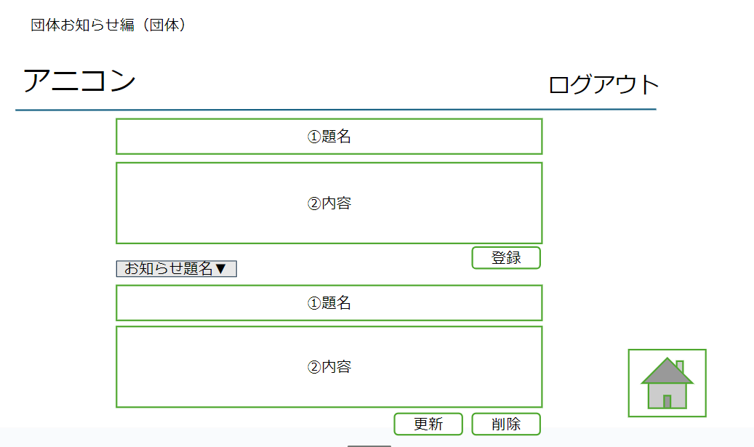

 | 機能設計
 |  |  |  | ※アニコン押下時の動きはホログイン後の画面（団体）同様、ログアウト押下時の動きはログイン後の画面（管理者）と同様の動きとする
 | ページロード：本画面ではページロード時の処理は無し ○○画面用jspを表示する。 |  |  | ※フッターについては日記（全体表示）を参照
 |  |  |  | 登録：エラーチェックを行い、問題なければデータ登録を行う。 （すべて必須項目として、入力されていない場合はエラーメッセージを表示させる）
 | 題名：お知らせの題名を記入

 | 内容：お知らせの内容を記入

 | 項目定義書

 | No | 物理名 | 論理名 |  | 画面型 |  | データ型(Java) | min | max | DBテーブル | DBカラム | 備考
 |  | logout
 |  | news_detail
 |  | regist
 |  | news_detail | (既)お知らせ
 |  | update | 更新ボタン
 |  | delete | 削除ボタン
 |  | backhome | ホーム

DM 一覧画面(団体)
外部設計書 |  |  |  |  |  | チーム名 |  | ダチョウの群れ
 |  |  |  |  |  | 画面名 |  |  |  |  |  | 作成者 |  |  |  | 更新者
 |  |  |  |  |  | システム名 |  |  |  |  |  | 作成日 |  |  |  | 更新日
 |  |  |  |  |  | 備考

 | 画面設計

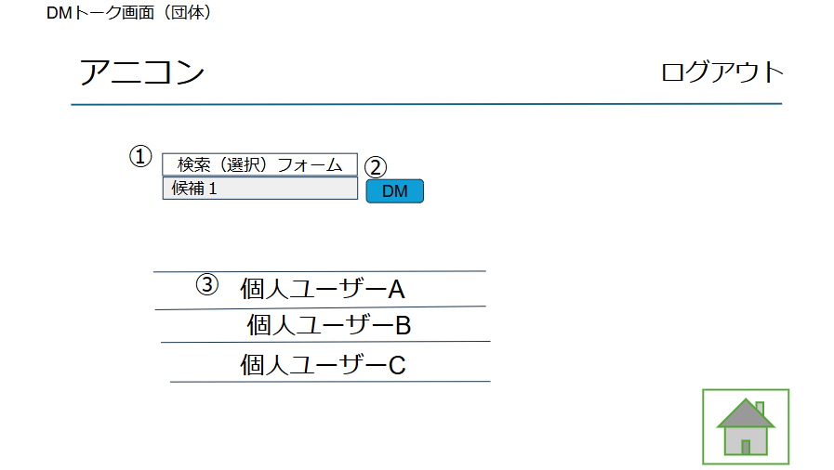

 | 機能設計
 |  | ページロード |  |  | ※アニコン押下時の動きはログイン後の画面（団体）同様、ログアウト押下時の動きはログイン後の画面（管理者）と同様の動きとする
 |  |  | 本画面ではページロード時の処理は無し。 |  | ※フッターについては日記（全体表示）を参照

 |  | ①検索フォーム
 |  |  | プルダウン機能をつかいやり取りしたいユーザーを選択する。

 |  | ②ＤＭボタン押下時
 |  |  | 検索フォームで表示されたユーザーとのＤＭ画面に遷移する。

 |  | ③ユーザー名表示
 |  |  | 過去にやり取りしたユーザーを表示する。

 |  |  |  |  |  |  |  |  |  |  |  |  | gout

 | 項目定義書

 | No |  | 物理名 | 論理名 |  |  | 画面型 |  | データ型(Java) | min | max | DBテーブル |  | DBカラム | 備考
 | 1 |  | user_select | 送信相手選択
 | 2 |  | dmButton | ＤＭボタン |  |  | div
 | 3 |  | user_name | 送信相手 |  |  |  |  | String |  |  | dms |  | user_name

DM一覧画面(個人)
外部設計書 |  |  |  |  |  | チーム名 |  | ダチョウの群れ
 |  |  |  |  |  | 画面名 |  |  |  |  |  | 作成者 |  |  |  | 更新者
 |  |  |  |  |  | システム名 |  |  |  |  |  | 作成日 |  |  |  | 更新日
 |  |  |  |  |  | 備考

 | 画面設計
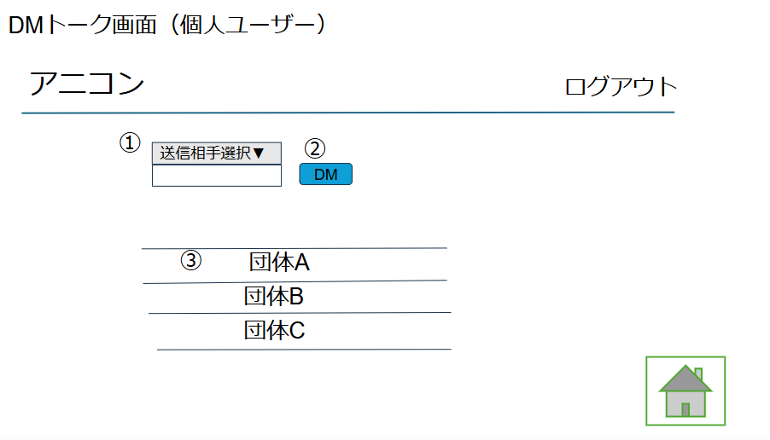

 | 機能設計
 |  | ページロード |  |  | ※アニコン押下時の動きはログイン後の画面（ユーザー）同様、ログアウト押下時の動きはログイン後の画面（管理者）と同様の動きとする
 |  |  | 本画面ではページロード時の処理は無し。 |  | ※フッターについては日記（全体表示）を参照

 |  | ①送信相手選択
 |  |  | プルダウン機能をつかいやり取りしたい団体を選択する。

 |  | ②ＤＭボタン押下時
 |  |  | 送信相手選択で表示された団体とのＤＭ画面に遷移する。

 |  | ③団体名表示
 |  |  | 過去にやり取りした団体を表示する。

 |  |  |  |  |  |  |  |  |  |  |  |  | gout

 | 項目定義書

 | No |  | 物理名 | 論理名 |  |  | 画面型 |  | データ型(Java) | min | max | DBテーブル |  | DBカラム | 備考
 | 1 |  | pulldown | プルダウン |  |  | select
 | 2 |  | dmButton | ＤＭボタン |  |  | div
 | 3 |  | user_name | 送信相手 |  |  |  |  | String |  |  | dms |  | user_name

DMトーク画面
外部設計書 |  |  |  |  | チーム名 |  | ダチョウの群れ
 |  |  |  |  | 画面名 |  |  |  |  |  | 作成者 |  |  |  | 更新者
 |  |  |  |  | システム名 |  |  |  |  |  | 作成日 |  |  |  | 更新日
 |  |  |  |  | 備考

 | 画面設計

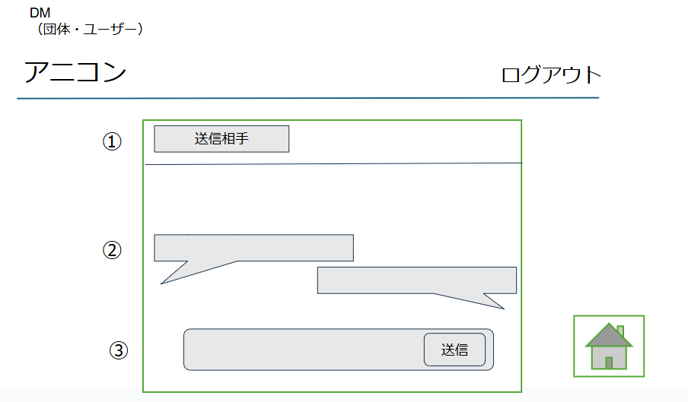

 | 機能設計
 |  |  |  | ※アニコン押下時の動きはログイン後の画面（団体orユーザー）同様、ログアウト押下時の動きはログイン後の画面（管理者）と同様の動きとする
 | ページロード：本画面ではページロード時の処理は無し ○○画面用jspを表示する |  |  | ※フッターについては日記（全体表示）を参照

 | ①送信相手：送信相手のユーザー名が表示

 | ②自分が送信したメッセージと相手から来たメッセージが表示

 | ③自分が現在打っている内容が表示。送信ボタンクリックで送信相手に送信

 |  |  |  |  |  |  |  |  |  |  |  | gout

 | 項目定義書

 | No | 物理名 | 論理名 |  |  | 画面型 |  | データ型(Java) | min | max | DBテーブル |  | DBカラム | 備考
 | 1 | send_to | 送信相手 |  |  |  |  | String |  |  | dms |  | user_name
 | 2 | dm_resume | 内容 |  |  |  |  | String |  |  | dms |  | dm_details
 | 3 | dm_detail | テキストエリア |  |  | textarea |  | String |  |  |  |  | dm_details

訪問予約確認（団体）
外部設計書 |  |  |  |  |  | チーム名 |  | ダチョウの群れ
 |  |  |  |  |  | 画面名 |  |  |  |  |  | 作成者 |  |  | 更新者
 |  |  |  |  |  | システム名 |  |  |  |  |  | 作成日 |  |  | 更新日
 |  |  |  |  |  | 備考

 | 画面設計

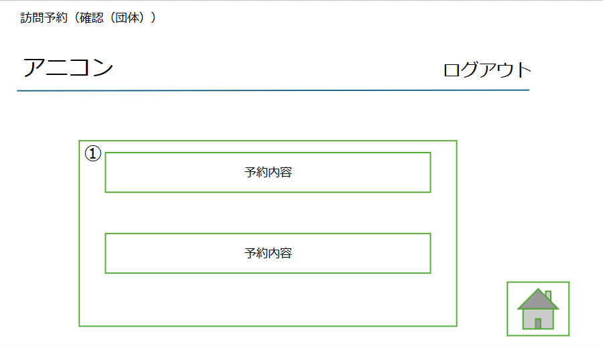

 | 機能設計
 |  | ページロード |  |  | ※アニコン押下時の動きはログイン後の画面（団体）同様、ログアウト押下時の動きはログイン後の画面（管理者）と同様の動きとする
 |  |  | 本画面ではページロード時の処理は無し。 |  | ※フッターについては日記（全体表示）を参照

 |  | ①予約内容
 |  |  | ユーザーから申請された予約内容を確認できる

 | 項目定義書

 | No |  | 物理名 | 論理名 |  |  | 画面型 |  | データ型(Java) | min | max | DBテーブル | DBカラム | 備考
 | 1 |  | reserve_detail | 予約詳細 |  |  |  |  |  |  |  | reservations | ID

 |  |  |  |  |  |  |  |  |  |  |  |  | accept | trueなら承認済み、falseなら未承認

日記
外部設計書 |  |  |  |  |  | チーム名 |  | ダチョウの群れ
 |  |  |  |  |  | 画面名 |  |  |  |  |  | 作成者 |  |  | 更新者
 |  |  |  |  |  | システム名 |  |  |  |  |  | 作成日 |  |  | 更新日
 |  |  |  |  |  | 備考

 | 画面設計

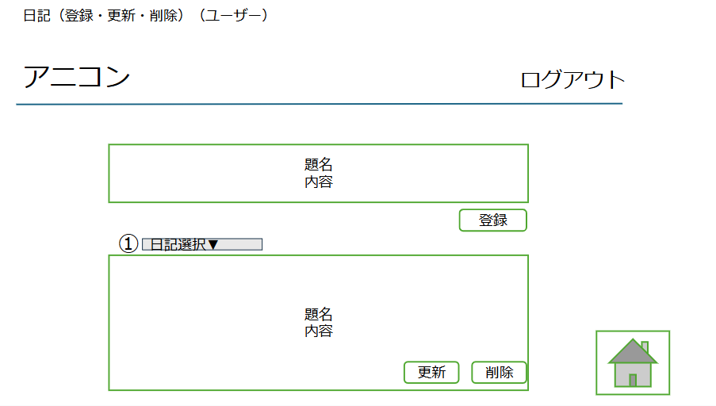

 | 機能設計
 |  |  |  |  | ※アニコン押下時の動きはログイン後の画面（ユーザー）同様、ログアウト押下時の動きはログイン後の画面（管理者）と同様の動きとする
 |  | ページロード |  |  | ※フッターについては日記（全体表示）を参照
 |  |  | 本画面ではページロード時の処理は無し。
 |  |  |  |  | 登録：エラーチェックを行い、問題なければデータ登録を行う。
 |  |  |  |  | （すべて必須項目として、入力されていない場合はエラーメッセージを表示させる）
 |  | ①日記選択

 | 項目定義書

 | No |  | 物理名 | 論理名 |  |  | 画面型 |  | データ型(Java) | min | max | DBテーブル | DBカラム | 備考
 | 1 |  | pulldown | プルダウン |  |  | select

訪問予約（ユーザー）
外部設計書 |  |  |  |  |  | チーム名 |  | ダチョウの群れ
 |  |  |  |  |  | 画面名 |  |  |  |  |  | 作成者 |  |  | 更新者
 |  |  |  |  |  | システム名 |  |  |  |  |  | 作成日 |  |  | 更新日
 |  |  |  |  |  | 備考

 | 画面設計

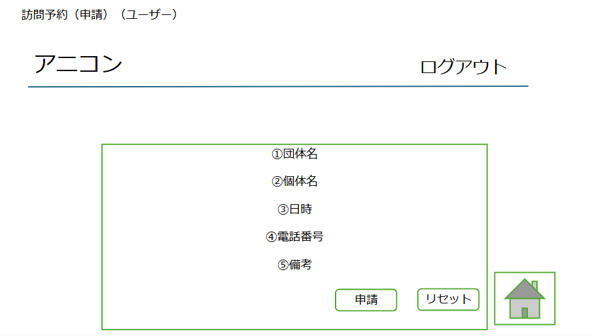

 | 機能設計
 |  |  |  |  | ※アニコン押下時の動きはログイン後の画面（ユーザー）同様、ログアウト押下時の動きはログイン後の画面（管理者）と同様の動きとする
 |  | ページロード |  |  | ※フッターについては日記（全体表示）を参照
 |  |  | 本画面ではページロード時の処理は無し。

 |  | ①団体名
 |  |  | 団体名をプルダウン選択 |  | 申請
 |  |  |  |  | 申請を押すと情報が各団体の予約確認ページへ反映される。 その際に1～5の項目すべてが入力されていなかった場合エラーメッセージを表示させる（すべて必須項目とする）
 |  | ②個体名
 |  |  | 個体名を入力。 |  | リセット
 |  |  |  |  | ボタンを押すと入力されていた情報が消去される
 |  | ③日時
 |  |  | 予約したい日時を入力

 |  | ④電話番号
 |  |  | 個人ユーザーの電話番号を入力

 |  | ⑤備考
 |  |  | 備考を入力

 | 項目定義書

 | No |  | 物理名 | 論理名 |  |  | 画面型 |  | データ型(Java) | min | max | DBテーブル | DBカラム | 備考
 | 1 |  |  | 団体名 |  |  |  |  |  |  |  | users | is_organization | trueで保護団体
 | 2 |  |  | 個体名 |  |  |  |  |  |  |  | individuals | animal_name
 | 3 |  |  | 日時
 | 4 |  |  | 電話番号
 | 5 |  |  | 備考

